3711_TICOMAN
Checklist
Identificarse con el usuario y/o usuarios que reporta la falla
Nombre de usuario | ALIS SOLIS |  |  |  | ANA KAREN MATEOS
Puesto | DIRECTOR |  |  |  | Jefa de Cajas | Asesor digital
Tel. | 7773222581
SSID al que se conectan | BBVA MEX
User | BBVA CLIENTE
Password | Bbvadigital22 Bbvacorporativo
Tipo de RED | WIFI
Validación de numero de AP
No. De AP´S | 1
Ubicación de AP | 2 piso
Modelo | MR36
No. De Serie | Q3AJ-L98S-D3G7
Velocidad de puerto | 1000 Mbit, full duplex
Acceder al Site
Test de cableado desde SW | SI
Estado de los conectores RJ45 | TODO SE VISUALIZA CONETADO DE MANERA CORRECTA
Cobertura bajo AP
SSID | Frecuencia 2.4 Ghz |  | Frecuencia 5 Ghz
 | Canal | Velocidad | Canal | Velocidad
BBVA MEX | 48 | DOWN 72.9 UP 37.1
BBVA CLIENTES | 48 | DOWN 7.5 UP 2.2
Nivel de señal (dB) | 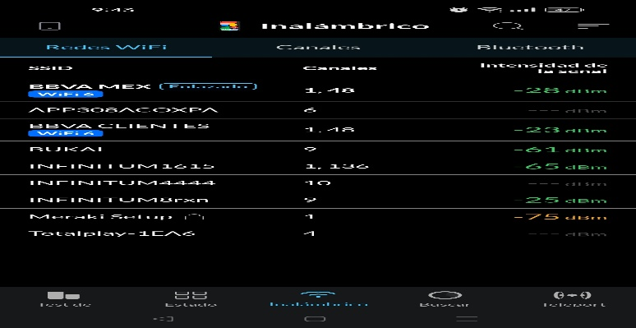
peuebas de velocidad clientes | 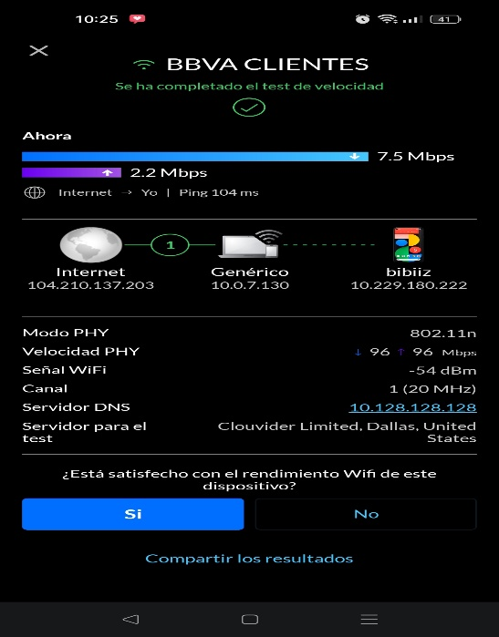
Resultados de la prueba de velocidad mx | 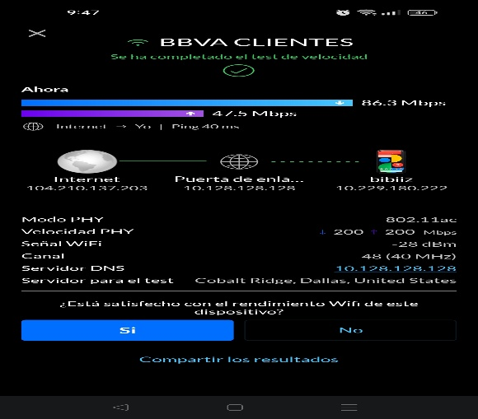
Observaciones
Hallazgos | ap en segundo piso
Acciones realizadas | no llega la señal correcta por la distancia de la ap cin la sucursal
Pendientes | reqcomodar la ap en planta baja
Usuario que valida servicio
Nombre de usuario | ALI SOLIS
Puesto | DIRECTOR
Tel. | 7773222581

FOTOS SITE
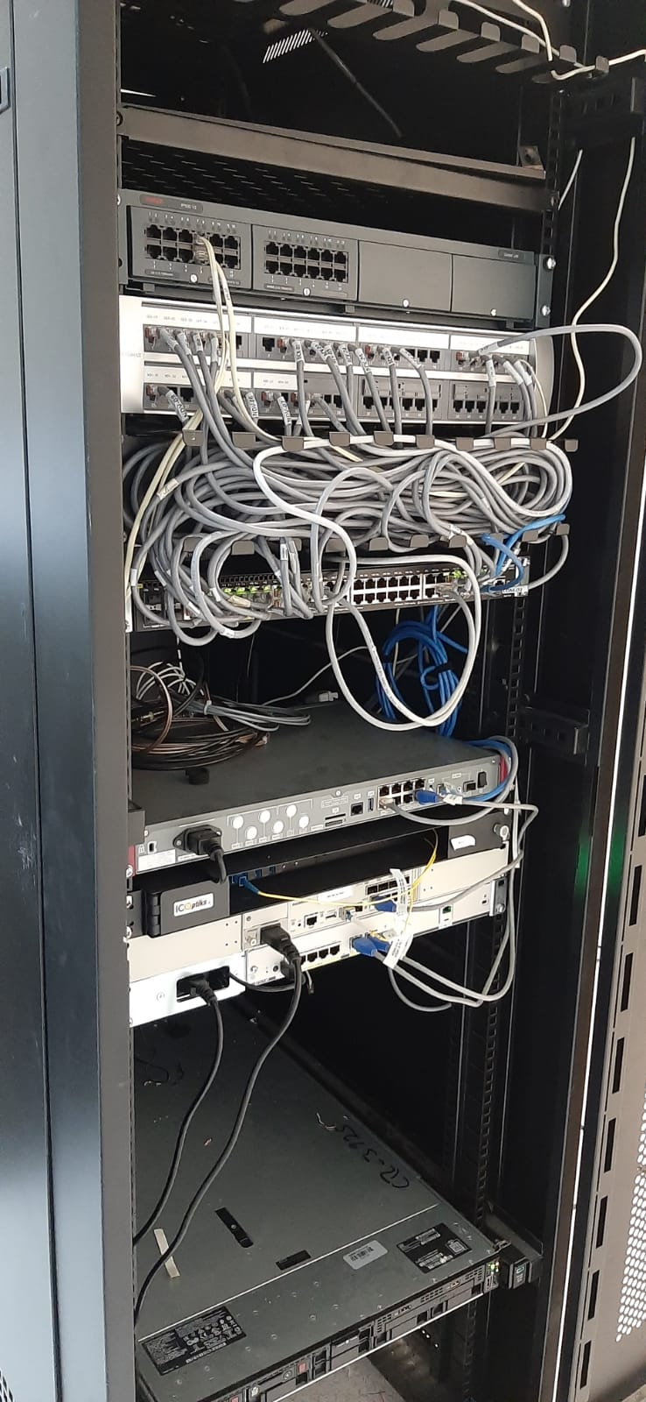
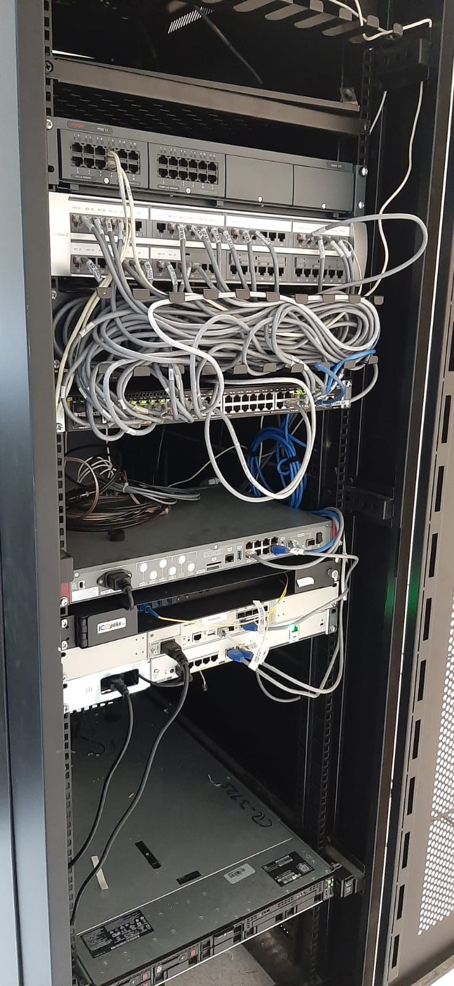

FOTOS AP
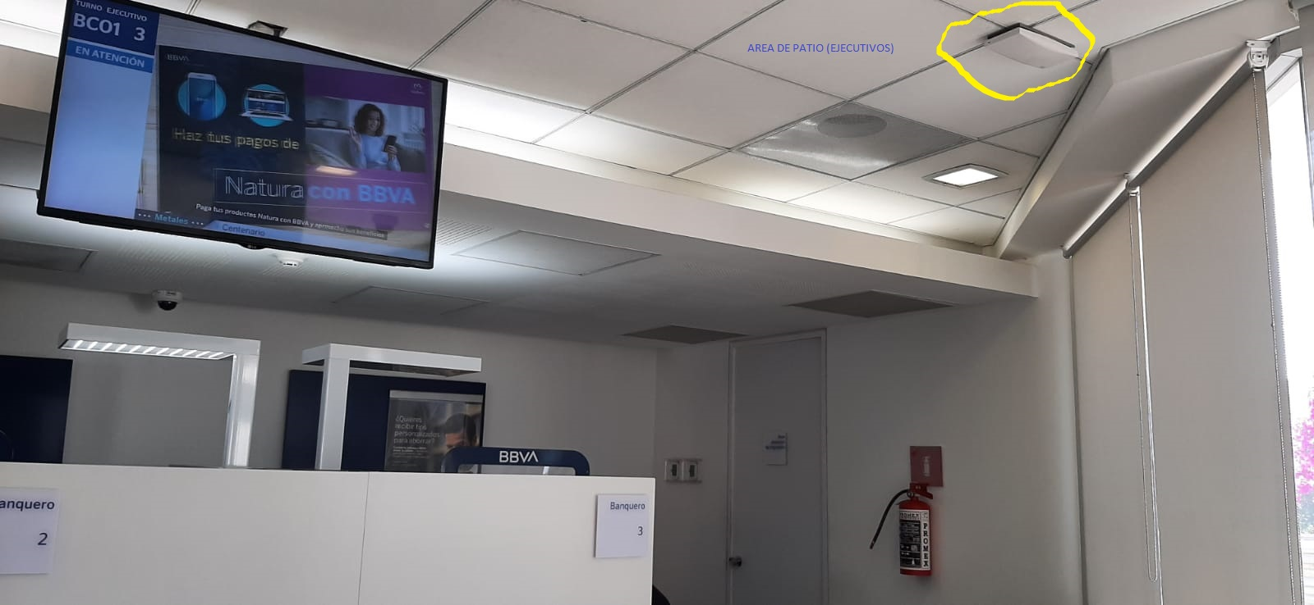
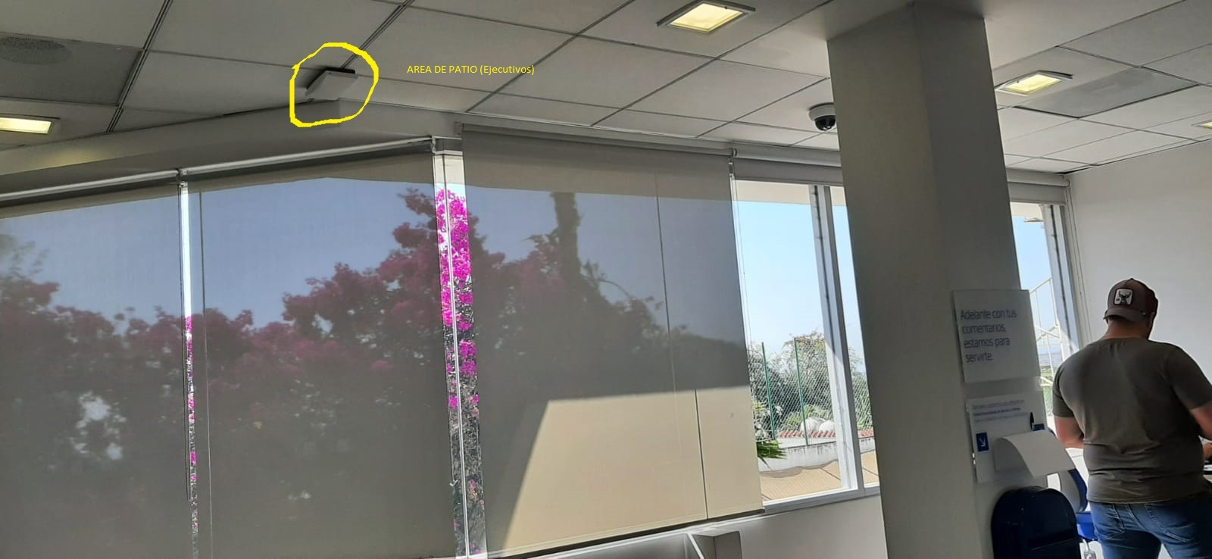
El AP SE ECUENTRA EN EL AREA DE PATIO (AREA DE EJECUTIVOS)

